상품제안서
쓰리세븐 4피스 미니단추세트 | 상품코드: S09920

 |  |  |  |  |  |  | 02-713-8555 | www.synergygift.co.kr
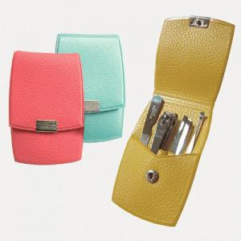

【상세/제작정보】 | <p><span style="font-size: 14pt;">※ 제품에 결이 있어 인쇄시 갈라짐 &amp; 번짐이 발생합니다.</span>&nbsp;</p>

【인쇄/포장옵션】 | 실크 / 포장지포장

【공급단가】 | 수량 | 50~ | 100~ | 500~ | 1,000~ | 3,000~
*VAT별도 | 77VG | 6,960원 | 6,800원 | 6,470원 | 6,300원 | 6,190원
 | 77VC | 4,430원 | 4,320원 | 4,110원 | 4,010원 | 3,940원

【상품 URL】 | https://www.synergygift.co.kr:443/src/goods_detail.php?gdno=14586

